상품제안서
케미 2in1 마그네틱 스마트워치 미니무선충전기(전기종호환) | 상품코드: S44556

 |  |  |  |  |  |  | 02-713-8555 | www.synergygift.co.kr
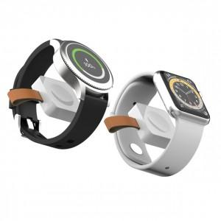

【상세/제작정보】

【인쇄/포장옵션】 | 실크, 레이저 / 포장지포장

【공급단가】 | 수량 | 50~ | 100~ | 300~ | 1,000~ | 5,000~
*VAT별도 | 단가 | 5,200원 | 4,920원 | 4,680원 | 4,560원 | 4,480원

【상품 URL】 | https://www.synergygift.co.kr:443/src/goods_detail.php?gdno=44556

